深证成指
 |  |  |  |  |  |  |  | 2026年6月
 |  |  |  |  |  |  |  | 指数运行月报
399001 深证成份指数
运行概况
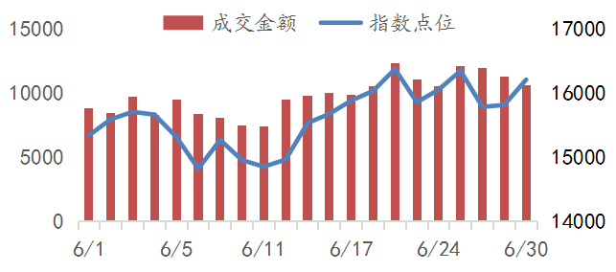
 |  |  |  |  | 本月收盘 |  |  | 16205.56
 |  |  |  |  | 涨幅(%) |  |  | 4.05
 |  |  |  |  | 涨跌(点) |  |  | 630.42
 |  |  |  |  | 成交金额(万亿） |  |  | 20.53
 |  |  |  |  | 总市值(万亿） |  |  | 32.90
 |  |  |  |  | 自由流通市值(万亿） |  |  | 18.54
 |  |  |  |  | 总市值覆盖率(%) |  |  | 66.42
 |  |  |  |  | 样本公司数量 |  |  | 500
指数对比 |  |  |  |  | 行业表现
 |  | 本月涨幅% | 本年涨幅% | 市盈率 | 行业 | 公司数量 | 权重% | 贡献点数
深证成指 |  | 4.05 | 19.82 | 31.03 | 信息技术 | 124 | 34.22 | 834.74
创业板指 |  | 7.55 | 35.58 | 47.94 | 工业 | 105 | 20.02 | -182.09
上证综指 |  | 0.63 | 3.16 | 16.51 | 电信业务 | 20 | 14.15 | 237.03
沪深300 |  | 1.78 | 7.55 | 14.94 | 原材料 | 85 | 10.93 | 14.17
深证100 |  | 2.22 | 19.19 | 27.21 | 可选消费 | 45 | 7.31 | -129.62
中小100 |  | 2.89 | 17.26 | 30.54 | 金融 | 26 | 4.49 | 6.19
科创50 |  | 26.07 | 64.25 | 258.97 | 医药卫生 | 44 | 3.93 | -31.98
市场分布 |  |  |  |  | 主要消费 | 26 | 3.18 | -68.14
 |  | 家数 | 贡献点数 | 权重% | 公用事业 | 17 | 0.85 | -36.83
主板 |  | 336 | 126.04 | 56.16 | 能源 | 4 | 0.62 | 0.70
创业板 |  | 164 | 504.38 | 43.84 | 房地产 | 4 | 0.30 | -13.75
贡献前10名样本公司 |  |  |  |  | 权重前10名样本公司
代码 | 简称 | 收盘 | 涨幅% | 贡献点数 | 代码 | 简称 | 收盘 | 权重%
300502 | 新 易 盛 | 607.00 | 20.45 | 108.19 | 300308 | 中际旭创 | 1270.00 | 5.75
000725 | 京东方Ａ | 8.68 | 71.40 | 99.03 | 300750 | 宁德时代 | 393.01 | 5.36
002371 | 北方华创 | 884.56 | 40.44 | 86.56 | 300502 | 新 易 盛 | 607.00 | 3.95
300308 | 中际旭创 | 1270.00 | 9.37 | 79.69 | 000333 | 美的集团 | 75.53 | 1.91
002384 | 东山精密 | 262.35 | 23.14 | 52.80 | 002371 | 北方华创 | 884.56 | 1.86
300604 | 长川科技 | 341.42 | 62.05 | 50.15 | 002384 | 东山精密 | 262.35 | 1.73
300408 | 三环集团 | 166.90 | 29.60 | 40.28 | 002475 | 立讯精密 | 70.40 | 1.72
001309 | 德 明 利 | 942.90 | 47.33 | 38.20 | 000725 | 京东方Ａ | 8.68 | 1.48
300285 | 国瓷材料 | 103.18 | 103.58 | 37.42 | 300059 | 东方财富 | 20.38 | 1.37
300475 | 香农芯创 | 300.00 | 66.58 | 34.13 | 300274 | 阳光电源 | 159.02 | 1.23
深圳证券信息公司指数事业部 0755-83202239 szsi_index.service@szse.cn www.cnindex.com.cn

